A remplir par l'étudiant
Matériel recherché | Carte prorgammable

Mon choix s'est porté sur la carte programmable "Arduino UNO" car elle répond a tous mes critères de recherche en étant la moins chère. J'ai également plus de facilité a l'utiliser car je l'ai beaucoup manipuler dans de nombreux projets. Enfin je suis dans l'obligation de la chosir car le module GSM / GPS que j'ai adopté est uniquement compatible avec ce modèle de carte programmable.
 | Image du produit | 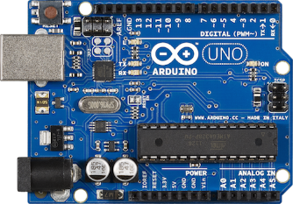 |  |  | Image à dimensionner dans le cadre
 | Désignation du produit | Carte Arduino UNO | Carte Arduino MEGA 2560 | Carte Arduino NANO
 | Fournisseur | gotronic.fr | gotronic.fr | gotronic.fr
 | Référence fournisseur | 25950 | 25951 | 25952
 | Prix TTC en €uro | 19.50 € | 38.90 € | 22.80 €
Critère de choix | Niveau d'exigence | Caractéristique technique | Caractéristique technique | Caractéristique technique | Caractéristique technique
Imposés par le cahier des charges ou par le technicien |  | Caractéristiques en lien avec les critères de choix
Tension de fonctionnement | 5 V | 5 V | 5 V | 5 V
Gamme de tension (maximum) | 6 - 20 V | 6 - 20 V | 6 - 20 V | 6 - 20 V
Gamme de tension (recommandée) | 7 - 12 V | 7 - 12 V | 7 - 12 V | 7 - 12 V
Broches E/S numériques | ≥ 5 | 14 ( 6 PWM ) | 54 ( 14 PWM ) | 14 ( 6 PWM )
Broches E/S analogiques | ≥ 5 | 6 | 16 | 8
Intensité max par broche E/S | 40 mA | 40 mA | 40 mA | 40 mA
Intensité max pour la sortie 5V | 500 mA | 500 mA | 500 mA | 500 mA
Mémoire programme flash | ≥ 32 Kb | 32 Kb ( ATmega328 ) | 256 Kb ( ATmega328 ) | 32 Kb ( ATmega328 )
Dimension | compact | 68,6 mm x 53,3 mm | 101,6 mm x 53,3 mm | 44mm x 18mm

En exemple
Matériel recherché | Capteur de température

 | Image du produit | 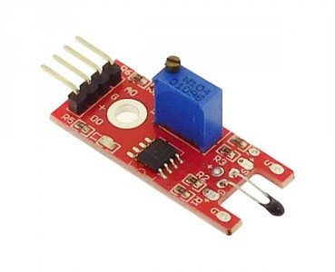 | 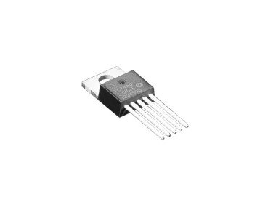 |  | Image à dimensionner dans le cadre
 | Désignation du produit | Module à thermistance ST017 | Capteur de température I2C | Capteur de température, RS PRO
 | Fournisseur | gotronic.fr | gotronic.fr | rs-online.com
 | Référence fournisseur | 35198 | 36512 | 813-840
 | Prix TTC en €uro | 2.50 € | 3.55 € | 43.22 €
Critère de choix | Niveau d'exigence | Caractéristique technique | Caractéristique technique | Caractéristique technique | Caractéristique technique
Imposés par le cahier des charges ou par le technicien |  | Caractéristiques en lien avec les critères de choix
Plage de température | -10°C / 50°C | -55°C / +125° | 0°C / 125°C | -10°C / 60°C
Tension d'alimentation | 5 V | 5 V | 2,7 V à 5,5 V | NC
Indice de protection | 0 0 | 0 0 | 0 0 | 6 7
Signal à traiter | Analogique | Analogique / Digital | I2C | Analogique
Précision | 0,5°C | 0,5°C | 3°C | 0,5°C

